使い方
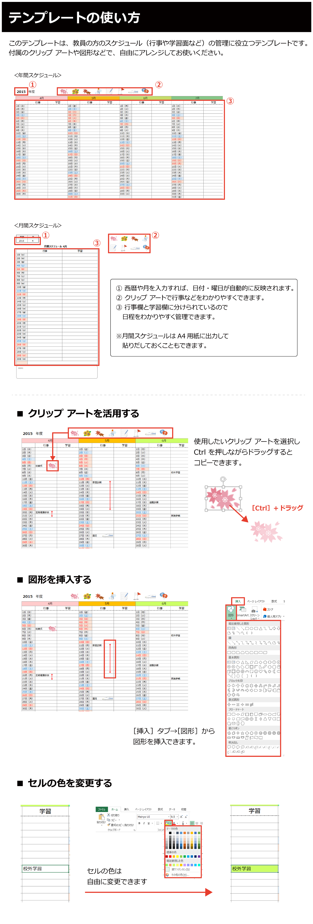

年間スケジュール
HOT HEART EXPRESS 京都 2016 Winter タイムスケジュール予約表
 | 1905-11-08 |  |  | 1905-12-08 |  |  | 1906-01-08
 |  | Ａ枠（10:00～13:00） | Ｂ枠（13:00～16:00） |  | Ａ枠（10:00～13:00） | Ｂ枠（13:00～16:00） |  | Ａ枠（10:00～13:00） | Ｂ枠（13:00～16:00）
１
2
 | 1日（火） |  |  | 1日（木） |  |  | 1日（日）
乙 訓
山 城 南
１
2
 | 2日（水） |  |  | 2日（金） |  |  | 2日（月）
設定なし
 | 3日（木） |  |  | 3日（土） |  |  | 3日（火）
3
4
 | 4日（金） |  |  | 4日（日） |  |  | 4日（水）
3
4
 | 5日（土） |  |  | 5日（月） |  |  | 5日（木）
 | 6日（日） |  |  | 6日（火） |  |  | 6日（金）
5
6
5
6
 | 7日（月） |  |  | 7日（水） |  |  | 7日（土）
 | 8日（火） |  |  | 8日（木） |  |  | 8日（日）
7
8
7
8
 | 9日（水） |  |  | 9日（金） |  |  | 9日（月）
１
2
 | 10日（木） |  |  | 10日（土） |  |  | 10日（火）
１
2
中 丹
 | 11日（金） |  |  | 11日（日） |  |  | 11日（水）
山 城 北
１
2
3
4
 | 12日（土） |  |  | 12日（月） |  |  | 12日（木）
京 都 市
 | 13日（日） |  |  | 13日（火） |  |  | 13日（金）
3
4
3
4
5
6
 | 14日（月） |  |  | 14日（水） |  |  | 14日（土）
 | 15日（火） |  |  | 15日（木） |  |  | 15日（日）
5
6
5
6
7
8
 | 16日（水） |  |  | 16日（金） |  |  | 16日（月）
 | 17日（木） |  |  | 17日（土） |  |  | 17日（火）
7
8
１
2
 | 18日（金） |  |  | 18日（日） |  |  | 18日（水）
7
8
南 丹
 | 19日（土） |  |  | 19日（月） |  |  | 19日（木）
3
4
 | 20日（日） |  |  | 20日（火） |  |  | 20日（金）
１
2
 | 21日（月） |  |  | 21日（水） |  |  | 21日（土）
丹 後
 | 22日（火） |  |  | 22日（木） |  |  | 22日（日）
3
4
5
6
 | 23日（水） |  |  | 23日（金） |  |  | 23日（月）
 | 24日（木） |  |  | 24日（土） |  |  | 24日（火）
5
6
設定なし
7
8
 | 25日（金） |  |  | 25日（日） |  |  | 25日（水）
 | 26日（土） |  |  | 26日（月） |  |  | 26日（木）
投票
 | 27日（日） |  |  | 27日（火） |  |  | 27日（金）
7
8
 | 28日（月） |  |  | 28日（水） |  |  | 28日（土）
 | 29日（火） |  |  | 29日（木） |  |  | 29日（日）
 | 30日（水） |  |  | 30日（金） |  |  | 30日（月）
 |  |  |  | 31日（土） |  |  | 31日（火）

月間スケジュール
西暦 | 月 |  | 2015-04-01
2015 | 4

 |  | 月間スケジュール |  | 2015-04-01

 | 行事 |  |  | 学習
2015-04-01
2015-04-02
2015-04-03
2015-04-04
2015-04-05
2015-04-06
2015-04-07
2015-04-08
2015-04-09
2015-04-10
2015-04-11
2015-04-12
2015-04-13
2015-04-14
2015-04-15
2015-04-16
2015-04-17
2015-04-18
2015-04-19
2015-04-20
2015-04-21
2015-04-22
2015-04-23
2015-04-24
2015-04-25
2015-04-26
2015-04-27
2015-04-28
2015-04-29
2015-04-30

MEMO

